Sin ingresos
T = 0
Subyacente | Acción sin dividendos
S0 | $ 2,000
T | 6 | meses
T | 0.5 | años
QForward | 5,000 | acciones

${\text{K} \text{= }\text{S}}_{\text{0}}{\text{e}}^{\text{rT}}$
r (IBR 6 meses) | 2.20% | E.A.
r (IBR 6 meses) | 2.18% | C.C.A.

$${\text{K}\text{ = }\text{S}}_{\text{0}}{\text{(1 + }\text{r}\text{)}}^{\text{T}}$$
K (original del FWD) | $ 2,021.88 | Sin arbitraje
K (original del FWD) | $ 2,021.88 | Sin arbitraje

Valor contrato | $ 0

Tres meses después:
St | $ 1,800
T | 3 | meses
T | 0.25 | años

${\text{K} \text{= }\text{S}}_{\text{0}}{\text{e}}^{\text{rT}}$
r (IBR 3 meses) | 2.40% | E.A.
r (IBR 3 meses) | 2.37% | C.C.A.
$${\text{K}\text{ = }\text{S}}_{\text{0}}{\text{(1 + }\text{r}\text{)}}^{\text{T}}$$
Kt | $ 1,810.70 | Sin arbitraje
Kt | $ 1,810.70 | Sin arbitraje
$${\text{V}}_{\text{t}} \text{= }\left({\text{K}}_{\text{t}} − \text{K}\right){\text{r}}^{−\text{rT}}$$
$${\text{V}}_{\text{t}} \text{= }\left({\text{K}}_{\text{t}} − \text{K}\right){\text{r}}^{−\text{rT}}{\text{Q}}_{\text{Forward}}$$
Vt (largo en FWD) | -$ 209.93 | $/acción
Vt (largo en FWD) | -$ 1,049,638.94 | $/FDW

Vt (corto en FWD) | $ 209.93 | $/acción
Vt (corto en FWD) | $ 1,049,638.94 | $/FDW

Con ingresos $
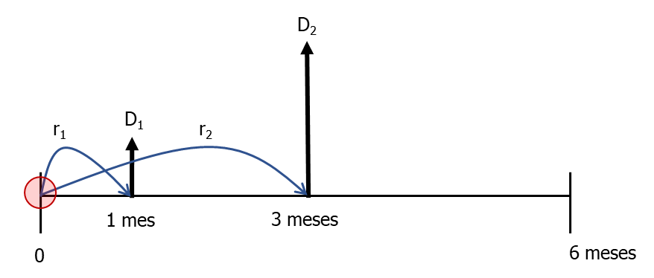
T = 0
Subyacente | Acción con dividendos
S0 | $ 2,000
D1 (1 mes) | $ 40
D2 (3 meses) | $ 120
T | 6 | meses
T | 0.5 | años
QForward | 5,000 | acciones

r (IBR 1 mes) | 2.38% | E.A.
r (IBR 1 mes) | 2.35% | C.C.A.
r (IBR 3 meses) | 2.17% | E.A.
r (IBR 3 meses) | 2.15% | C.C.A.
r (IBR 6 meses) | 2.20% | E.A.
r (IBR 6 meses) | 2.18% | C.C.A.

$${\text{K}\text{ = (}\text{S}}_{\text{0}}−\text{I}\text{)}{\text{e}}^{\text{rT}}$$
I | $ 159.28

$${\text{K}\text{ = (}\text{S}}_{\text{0}}−\text{I}\text{)}{\text{(1 + }\text{r}\text{)}}^{\text{T}}$$
K (original del FWD) | $ 1,860.86 | Sin arbitraje
K (original del FWD) | $ 1,860.86 | Sin arbitraje

Valor contrato | $ 0

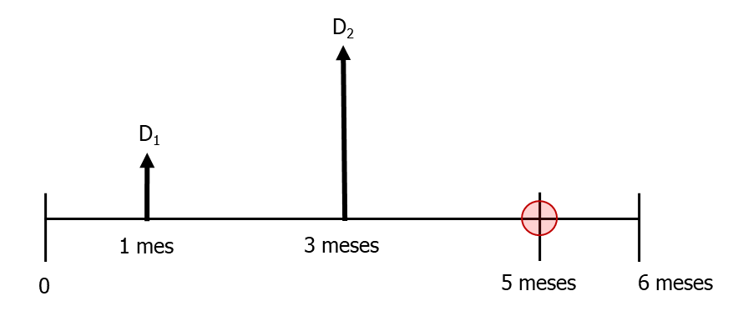
Cinco meses después:
St | $ 2,100
T | 1 | meses
T | 0.083333333333 | años

${\text{K} \text{= }\text{S}}_{\text{0}}{\text{e}}^{\text{rT}}$
r (IBR 1 mes) | 2.10% | E.A.
r (IBR 1 mes) | 2.08% | C.C.A.
$${\text{K}\text{ = }\text{S}}_{\text{0}}{\text{(1 + }\text{r}\text{)}}^{\text{T}}$$
Kt | $ 2,103.64 | Sin arbitraje
Kt | $ 2,103.64 | Sin arbitraje
$${\text{V}}_{\text{t}} \text{= }\left({\text{K}}_{\text{t}} − \text{K}\right){\text{r}}^{−\text{rT}}$$
$${\text{V}}_{\text{t}} \text{= }\left({\text{K}}_{\text{t}} − \text{K}\right){\text{r}}^{−\text{rT}}{\text{Q}}_{\text{Forward}}$$
Vt (largo en FWD) | $ 242.36 | $/acción
Vt (largo en FWD) | $ 1,211,807.90 | $/FDW

Vt (corto en FWD) | -$ 242.36 | $/acción
Vt (corto en FWD) | -$ 1,211,807.90 | $/FDW

Con ingresos %
T = 0
Subyacente | Divisa
S0 (TRM del día) | $ 3,631.54 | COP
T | 180 | días
T | 0.5 | años

$$\text{Dev}\text{ = }\frac{\text{1 + }\text{r}\text{d}}{\text{1 +}{ \text{r}}_{\text{f}}}−\text{1}$$
rd (IBR 6 meses) | 2.138% | E.A.
rd (IBR 6 meses) | 2.12% | C.C.A.
rf (LIBOR 6 meses) | 0.384250% | Anual
rf (LIBOR 6 meses) | 0.38% | C.C.A.

$$\text{Dev}\text{ = }\text{r}\text{d} − {\text{r}}_{\text{f}}$$
Dev | 1.75% | E.A.
Dev | 1.73% | C.C.A.
$$\text{K}\text{ =}{ \text{S}}_{\text{0}}{\text{e}}^{\left(\text{r}\text{d} − {\text{r}}_{\text{f}}\right)\text{T}}$$
$$\text{K}\text{ =}{ \text{S}}_{\text{0}}{\text{(}\text{1 + }\text{Dev}\text{)}}^{\text{T}}$$
K (original del FWD) | $ 3,662.69 | COP
K (original del FWD) | $ 3,662.69 | COP

Valor contrato | $ 0

Cobertura Exportador
Qsubyacente | 180,000 | USD
T | 180 | días
Razón cobertura | 90%
QForward | 162,000 | USD
K | $ 3,662.69 | COP
Posición en FWD | Corto

Al vencimiento (180 días después):
ST (TRM del día) | $ 3,510.22 | COP

Ventas al spot | $ 631,839,600 | COP
Compensación corto | $ 24,700,189 | COP
Venta Total con cobert. | $ 656,539,789 | COP

Precio cobertura | $ 3,647.44 | COP

